Sheet1
雅乔款式设计版单
款号 | DYYK-260310001 | 季度 | 20226SS | 设计师 | Yuki | 修改意见
下单日期 |  | 版师 |  | 车版师
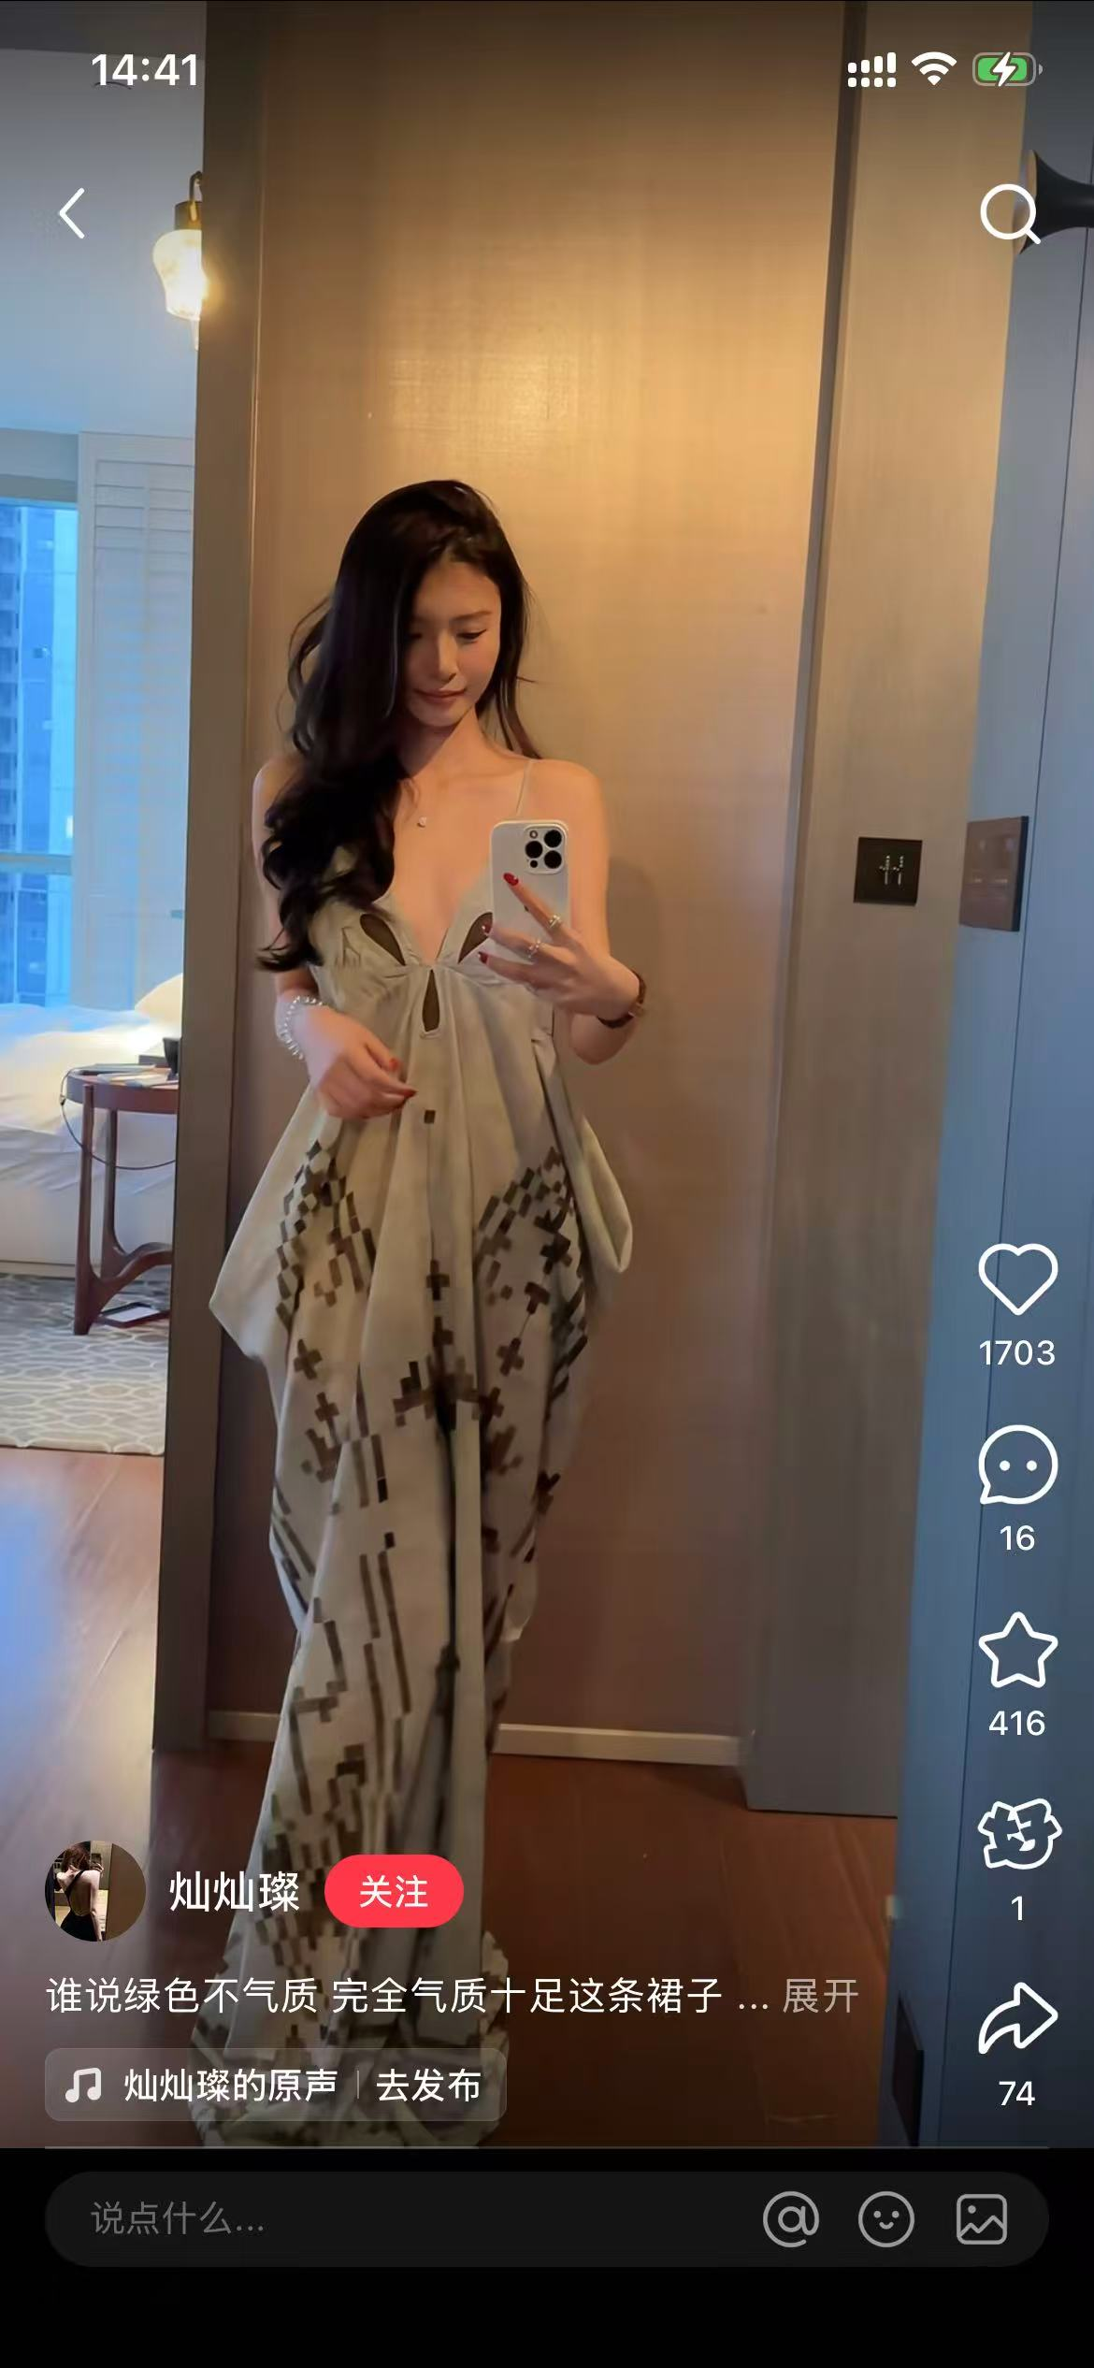

品名 |  | 样板尺寸 | 成衣尺寸 | 二版样板尺寸 | 二版成衣尺寸
肩宽： |  | cm | cm | cm | cm
胸围： |  | cm | cm | cm | cm
腰围： |  | cm | cm | cm | cm
臀围： |  | cm | cm | cm | cm
衣长： |  | cm | cm | cm | cm
袖长： |  | cm | cm | cm | cm
面料A： |  |  | 面料B： |  | 面料C： |  | 里料：

设计总监审批：

